表示データ
BELS表示データ等 発注依頼書

● | BELS表示データについて

 |  | 希望する送付データの種類、送付先を以下の欄に記入してください

 |  | 表示データ |  |  |  | 概要
 |  | □ | プレート表示データPDF |  |  | 別記様式10～別記様式17

 |  | □ | シール表示マークPDF |  |  | 別記様式18～別記様式25

 |  | □ | 省エネ性能ラベルPDF |  |  | 建築物の省エネ性能表示制度 （第三者評価）

 |  | ※評価書PDFデータの送付は、行っていません。予めご了承ください。

 |  | 会社名 |  |  |  |  |  | 部署名
 |  | 住所 |  | 〒
 |  | 連絡先 |  | TEL |  |  | 担当者名

 |  | 宛名
 |  | メールアドレス※1

 | ※下記画像はイメージになります。
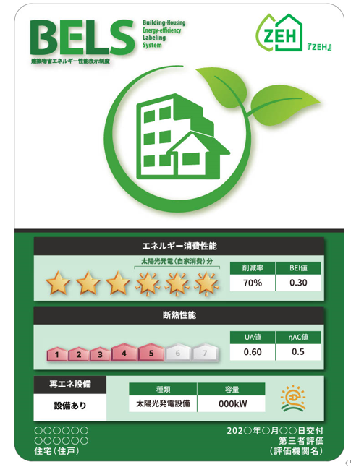
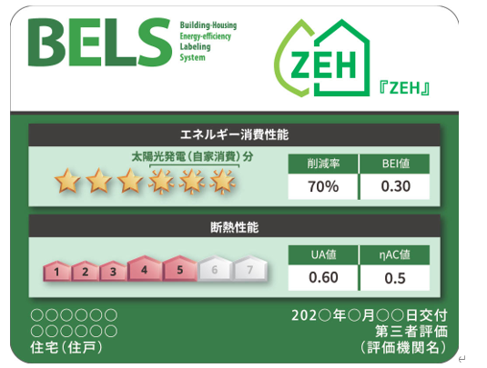

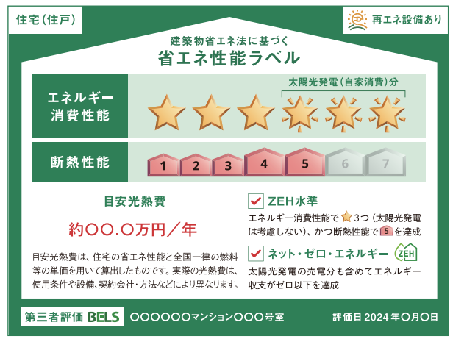

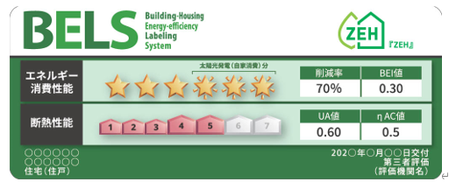

 | プレート表示データ |  |  |  | シール表示マーク |  |  |  | 省エネ性能ラベル

